Sheet1
1.获取powerbi账号和安装powerbi 桌面版

 | 参考以下链接完成所有步骤
 | 149_1秒获取Power BI Pro帐号 (jiaopengzi.com)

2.连接MySQL数据源

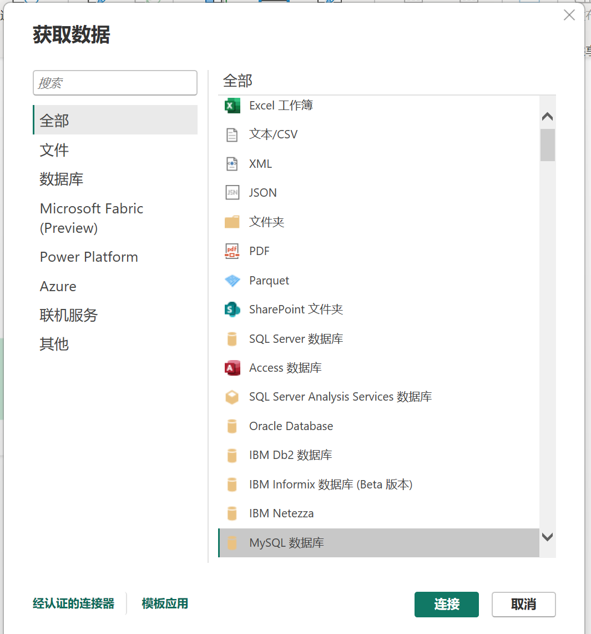

 | 错误信息1： | 需要安装组件

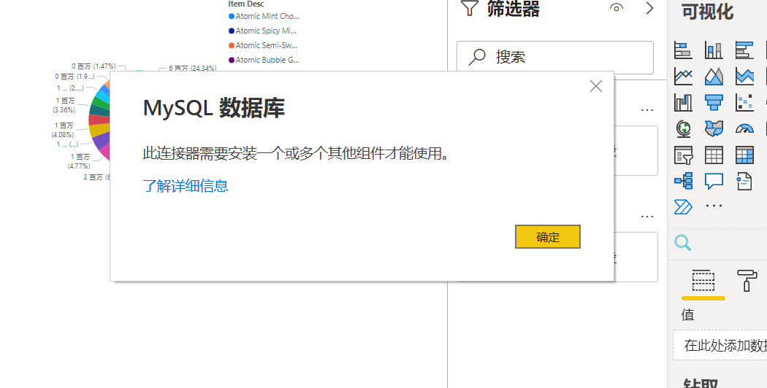

 | 对策： | 1.使用公司笔记本时在系统申请安装mysql时，申请Oracle MySQL installer 8.0.32，安装时选择将所有控件一并安装即可。
 |  | 2.在个人电脑上安装mysql和mysql connector，必须保持版本一致。并且安装connector时，安装路径选择mysql的server 的bin目录下。

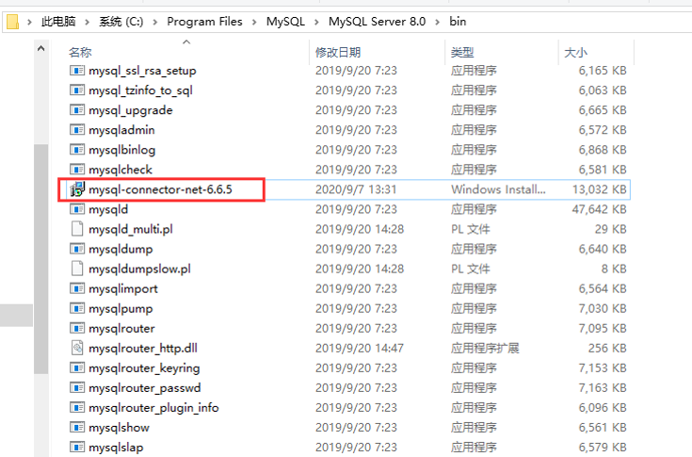

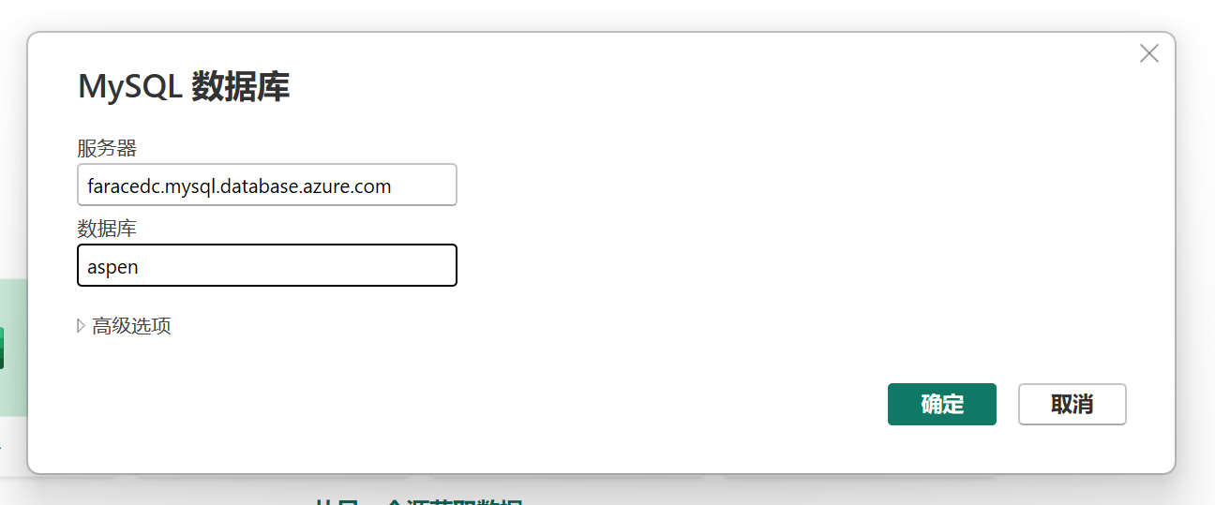
3.连接MySQL数据源

 |  |  | 服务器：faracedc.mysql.database.azure.com
 |  |  | 用户名： fara
 |  |  | 密码：ZAQ12wsxcde#
 |  |  | 数据库：apdb

apdb

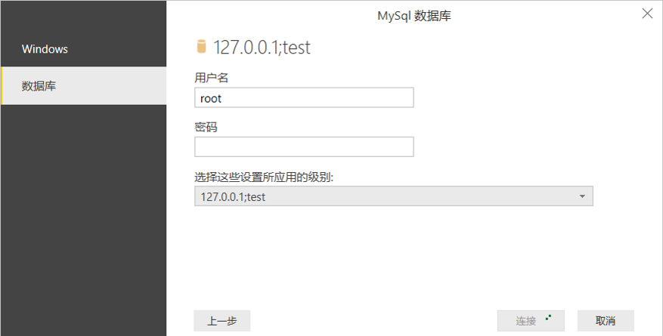

 |  |  | 登录方式选择“数据库”

